ЭКОНОМ_PRIME
с 12.08.2026
МАТРАСЫ ЭКОНОМ КОЛЛЕКЦИЯ PRIME (Прайм) - КАЧЕСТВЕННЫЕ МАТРАСЫ ПО ДОСТУПНОЙ ЦЕНЕ
Информация о коллекции | https://disk.yandex.ru/d/I9pdzXXVqXSZBA |  |  |  |  |  | кол-во пружин на спальное место: 500
LITE (Лайт) - только из наличия | Состав | Наименование МЦ | Размер |  | Розничная цена до скидки | Скидка розн. | Розничная цена | Оптовая цена
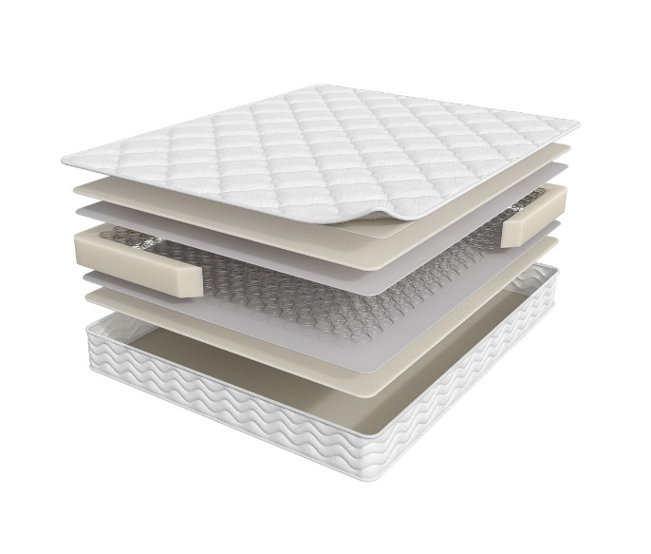
 | 1. Жаккард, стеганный на синтепоне 2. Высокоэластичная пена 3. Износоустойчивый спанбонд 4. Пружинный блок Bonnel 5. Усиление матраса по периметру h ≈ 19 см max нагрузка: 90 кг расширенная гарантия: 36 месяцев жесткость: ниже средней тип матраса: двусторонний | Матрас 200*070 Prime Lite | длина 186,190,195,200 | 70 | 7,412 | 12% | 6,523 | 4,773
 |  | Матрас 200*080 Prime Lite |  | 80 | 7,412 | 12% | 6,523 | 4,773
 |  | Матрас 200*090 Prime Lite |  | 90 | 8,179 | 12% | 7,198 | 5,275
 |  | Матрас 200*120 Prime Lite |  | 120 | 11,143 | 12% | 9,806 | 7,182
 |  | Матрас 200*140 Prime Lite |  | 140 | 12,242 | 12% | 10,773 | 7,892
 |  | Матрас 200*160 Prime Lite |  | 160 | 13,824 | 12% | 12,165 | 8,888
 |  | Матрас 200*180 Prime Lite |  | 180 | 15,507 | 12% | 13,646 | 9,988
 |  | Матрас 200*200 Prime Lite |  | 200 | 19,787 | 12% | 17,413 | 12,751
STANDART (Стандарт) - только из наличия | Состав | Наименование МЦ | Размер |  | Розничная цена до скидки | Скидка розн. | Розничная цена | Оптовая цена
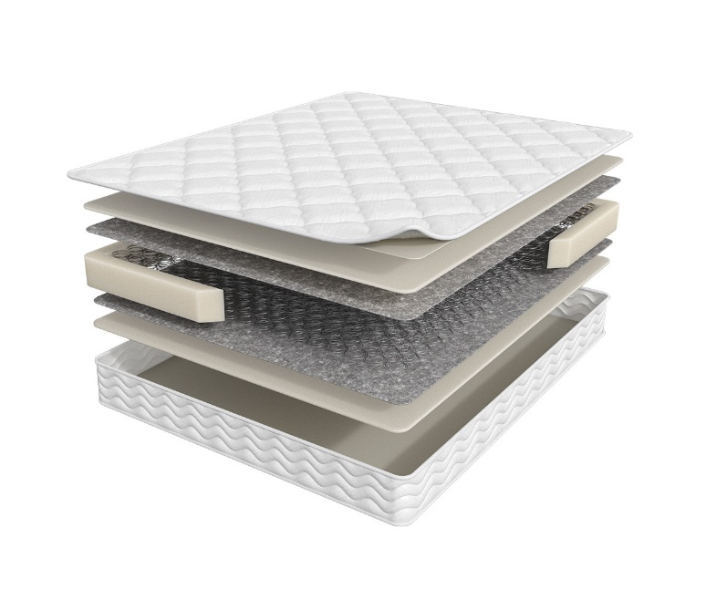
 | 1. Жаккард, стеганный на синтепоне 2. Высокоэластичная пена Orto Foam 3. Войлок 4. Пружинный блок Bonnel 5. Усиление матраса по периметру h ≈ 19 см max нагрузка: 90 кг расширенная гарантия: 36 месяцев жесткость: ниже средней тип матраса: двусторонний | Матрас 200*070 Prime Standart | длина 186,190,195,200 | 70 | 8,494 | 15% | 7,220 | 4,800
 |  | Матрас 200*080 Prime Standart |  | 80 | 8,494 | 15% | 7,220 | 4,800
 |  | Матрас 200*090 Prime Standart |  | 90 | 9,394 | 15% | 7,985 | 5,308
 |  | Матрас 200*120 Prime Standart |  | 120 | 12,808 | 15% | 10,887 | 7,238
 |  | Матрас 200*140 Prime Standart |  | 140 | 14,075 | 15% | 11,964 | 7,945
 |  | Матрас 200*160 Prime Standart |  | 160 | 15,822 | 15% | 13,449 | 8,957
 |  | Матрас 200*180 Prime Standart |  | 180 | 17,805 | 15% | 15,134 | 10,058
 |  | Матрас 200*200 Prime Standart |  | 200 | 22,502 | 15% | 19,127 | 11,194
ROLL (Ролл) матрас в скрутке | Состав | Наименование МЦ | Размер |  | Розничная цена до скидки | Скидка розн. | Розничная цена | Оптовая цена
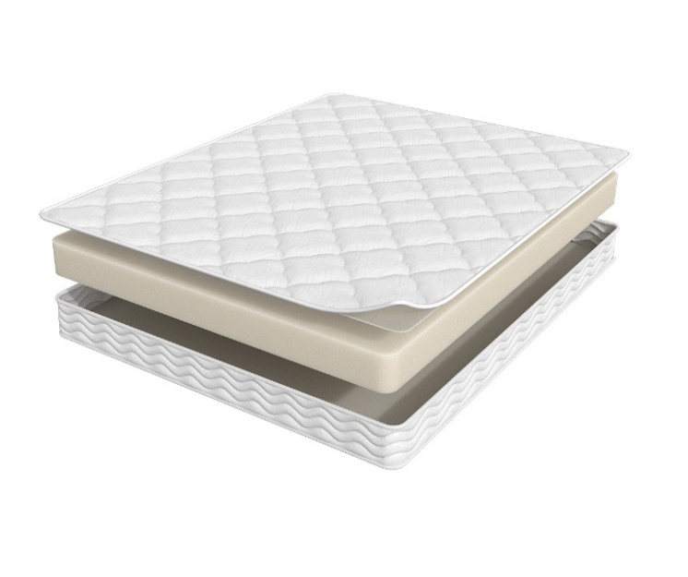
 | 1. Жаккард, стеганый на синтепоне 2. Высокоэластичная пена Orto Foam h ≈ 16 см max нагрузка: 110 кг расширенная гарантия: 36 месяцев жесткость: средняя тип матраса: двусторонний | Матрас 200*070 Prime Roll | длина 186,190,195,200 | 70 | 11,736 | 12% | 10,328 | 7,223
 |  | Матрас 200*080 Prime Roll |  | 80 | 11,736 | 12% | 10,328 | 7,223
 |  | Матрас 200*090 Prime Roll |  | 90 | 13,039 | 12% | 11,474 | 8,021
 |  | Матрас 200*120 Prime Roll |  | 120 | 18,348 | 12% | 16,146 | 11,285
 |  | Матрас 200*140 Prime Roll |  | 140 | 21,169 | 12% | 18,629 | 13,022
 |  | Матрас 200*160 Prime Roll |  | 160 | 22,006 | 12% | 19,365 | 13,520
 |  | Матрас 200*180 Prime Roll |  | 180 | 24,693 | 12% | 21,730 | 15,182
CLASSIC (Классик) - только из наличия | Состав | Наименование МЦ | Размер |  | Розничная цена до скидки | Скидка розн. | Розничная цена | Оптовая цена
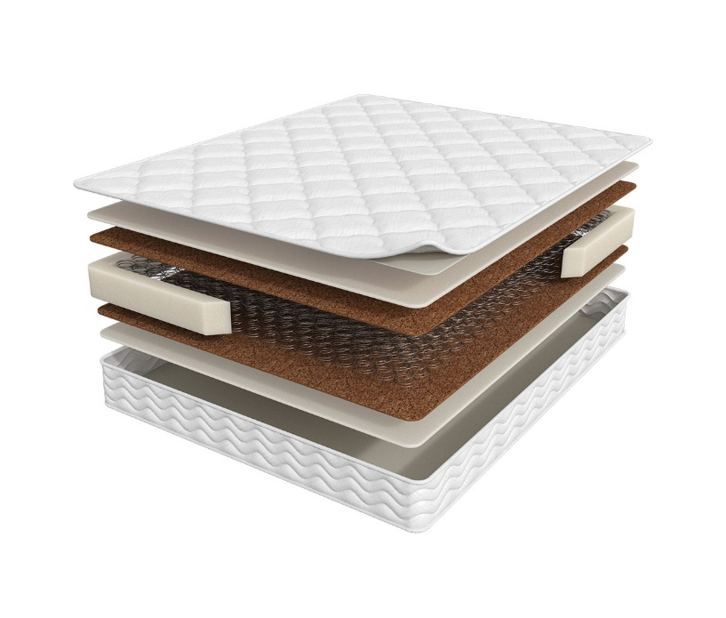
 | 1. Жаккард, стеганный на синтепоне 2. Высокоэластичная пена Orto Foam 3. Инновационный материал Бикокос 4. Пружинный блок Bonnel 5. Усиление матраса по периметру h ≈ 20 см max нагрузка: 90 кг расширенная гарантия: 36 месяцев жесткость: средняя тип матраса: двусторонний | Матрас 200*070 Prime Classic | длина 186,190,195,200 | 70 | 9,487 | 8% | 8,728 | 5,415
 |  | Матрас 200*080 Prime Classic |  | 80 | 9,487 | 8% | 8,728 | 5,415
 |  | Матрас 200*090 Prime Classic |  | 90 | 10,484 | 8% | 9,645 | 5,990
 |  | Матрас 200*120 Prime Classic |  | 120 | 14,203 | 8% | 13,067 | 8,110
 |  | Матрас 200*140 Prime Classic |  | 140 | 15,703 | 8% | 14,447 | 8,964
 |  | Матрас 200*160 Prime Classic |  | 160 | 17,845 | 8% | 16,417 | 10,211
 |  | Матрас 200*180 Prime Classic |  | 180 | 19,883 | 8% | 18,292 | 11,349
 |  | Матрас 200*200 Prime Classic |  | 200 | 22,054 | 8% | 20,290 | 12,596
TOP (Топ) | Состав | Наименование МЦ | Размер |  | Розничная цена до скидки | Скидка розн. | Розничная цена | Оптовая цена
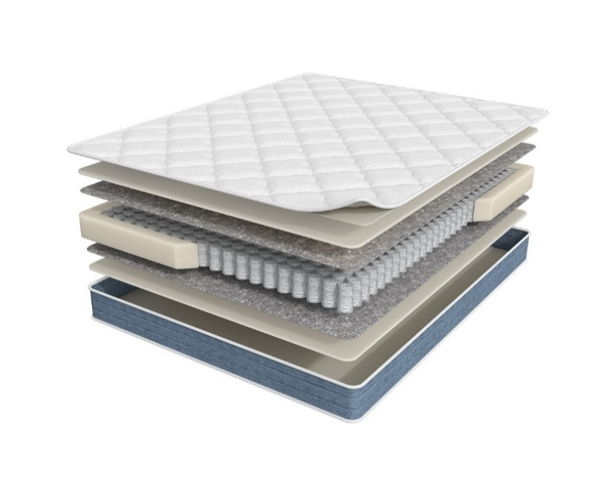
 | 1. Жаккард, стеганный на синтепоне 2. Высокоэластичная пена Orto Foam 3. Войлок 4. Блок независимых пружин повышенной надежности 5. Усиление матраса по периметру h ≈ 18 см max нагрузка: 110 кг расширенная гарантия: 36 месяцев жесткость: средняя тип матраса: двусторонний | Матрас 200*070 Prime Top | длина 186,190,195,200 | 70 | 12,501 | 8% | 11,501 | 6,840
 |  | Матрас 200*080 Prime Top |  | 80 | 12,501 | 8% | 11,501 | 6,840
 |  | Матрас 200*090 Prime Top |  | 90 | 14,017 | 8% | 12,896 | 7,668
 |  | Матрас 200*120 Prime Top |  | 120 | 18,594 | 8% | 17,106 | 10,175
 |  | Матрас 200*140 Prime Top |  | 140 | 21,241 | 8% | 19,542 | 11,621
 |  | Матрас 200*160 Prime Top |  | 160 | 24,137 | 8% | 22,206 | 13,221
 |  | Матрас 200*180 Prime Top |  | 180 | 26,854 | 8% | 24,706 | 14,697
 |  | Матрас 200*200 Prime Top |  | 200 | 29,948 | 8% | 27,552 | 16,395
OPTIMA (Оптима) - выведен | Состав | Наименование МЦ | Размер |  | Розничная цена до скидки | Скидка розн. | Розничная цена | Оптовая цена
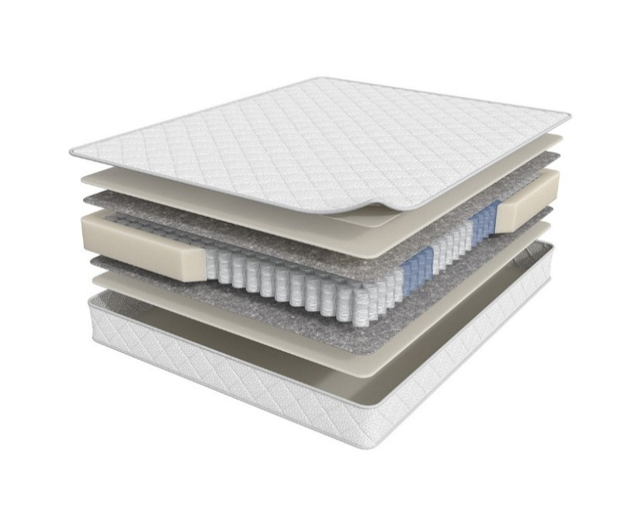
 | 1. Трикотаж, стеганный на синтепоне 2. Высокоэластичная пена Orto Foam 3. Войлок 4. 5-зональный блок независимых пружин 5. Усиление матраса по периметру h ≈ 20 см max нагрузка: 120 кг расширенная гарантия: 36 месяцев жесткость: средняя тип матраса: двусторонний | Матрас 200*070 Prime Optima | длина 186,190,195,200 | 70 | 15,287 | 8% | 14,064 | 8,547
 |  | Матрас 200*080 Prime Optima |  | 80 | 15,287 | 8% | 14,064 | 8,547
 |  | Матрас 200*090 Prime Optima |  | 90 | 16,627 | 8% | 15,297 | 9,288
 |  | Матрас 200*120 Prime Optima |  | 120 | 21,722 | 8% | 19,984 | 12,138
 |  | Матрас 200*140 Prime Optima |  | 140 | 24,619 | 8% | 22,649 | 13,758
 |  | Матрас 200*160 Prime Optima |  | 160 | 27,713 | 8% | 25,496 | 15,485
 |  | Матрас 200*180 Prime Optima |  | 180 | 31,214 | 8% | 28,717 | 17,448
 |  | Матрас 200*200 Prime Optima |  | 200 | 34,775 | 8% | 31,993 | 19,440
OPTIMA NEW (Оптима Нью) | Состав | Наименование МЦ | Размер |  | Розничная цена до скидки | Скидка розн. | Розничная цена | Оптовая цена

 | 1. Трикотаж, стеганный на синтепоне 2. Высокоэластичная пена Orto Foam 3. Войлок 4. 5-зональный блок независимых пружин 5. Усиление матраса по периметру h ≈ 24 см max нагрузка: 120 кг расширенная гарантия: 36 месяцев жесткость: ниже средней тип матраса: двусторонний | Матрас 200*070 Prime Optima New | длина 186,190,195,200 | 70 | 15,287 | 8% | 14,064 | 8,547
 |  | Матрас 200*080 Prime Optima New |  | 80 | 15,287 | 8% | 14,064 | 8,547
 |  | Матрас 200*090 Prime Optima New |  | 90 | 16,627 | 8% | 15,297 | 9,288
 |  | Матрас 200*120 Prime Optima New |  | 120 | 21,722 | 8% | 19,984 | 12,138
 |  | Матрас 200*140 Prime Optima New |  | 140 | 24,619 | 8% | 22,649 | 13,758
 |  | Матрас 200*160 Prime Optima New |  | 160 | 27,713 | 8% | 25,496 | 15,485
 |  | Матрас 200*180 Prime Optima New |  | 180 | 31,214 | 8% | 28,717 | 17,448
 |  | Матрас 200*200 Prime Optima New |  | 200 | 34,775 | 8% | 31,993 | 19,440
HIT (Хит) | Состав | Наименование МЦ | Размер |  | Розничная цена до скидки | Скидка розн. | Розничная цена | Оптовая цена
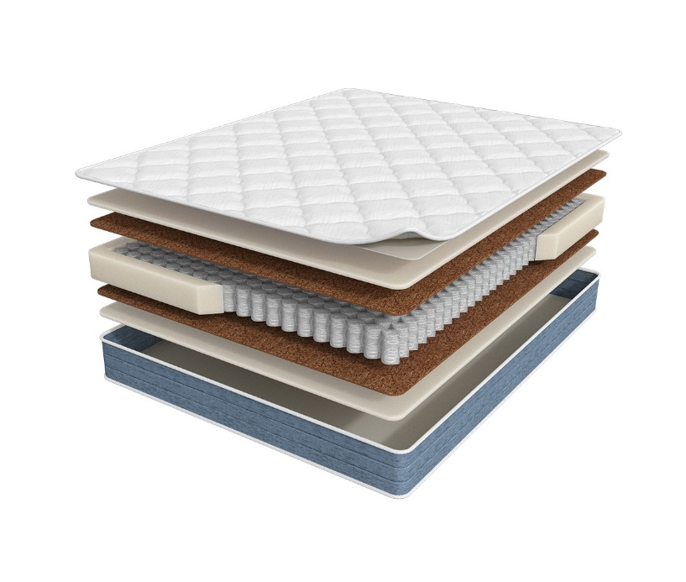
 | 1. Жаккард, стеганный на синтепоне 2. Высокоэластичная пена Orto Foam 3. Инновационный материал Бикокос 4. Блок независимых пружин повышенной надежности 5. Усиление матраса по периметру h ≈ 20 см max нагрузка: 110 кг расширенная гарантия: 36 месяцев жесткость: выше средней тип матраса: двусторонний | Матрас 200*070 Prime Hit | длина 186,190,195,200 | 70 | 14,700 | 8% | 13,524 | 8,046
 |  | Матрас 200*080 Prime Hit |  | 80 | 14,700 | 8% | 13,524 | 8,046
 |  | Матрас 200*090 Prime Hit |  | 90 | 16,521 | 8% | 15,199 | 9,037
 |  | Матрас 200*120 Prime Hit |  | 120 | 21,759 | 8% | 20,018 | 11,913
 |  | Матрас 200*140 Prime Hit |  | 140 | 25,013 | 8% | 23,012 | 13,696
 |  | Матрас 200*160 Prime Hit |  | 160 | 28,601 | 8% | 26,313 | 15,675
 |  | Матрас 200*180 Prime Hit |  | 180 | 31,663 | 8% | 29,130 | 17,328
 |  | Матрас 200*200 Prime Hit |  | 200 | 35,133 | 8% | 32,322 | 19,225
MIX (Микс) | Состав | Наименование МЦ | Размер |  | Розничная цена до скидки | Скидка розн. | Розничная цена | Оптовая цена
 | 1. Жаккард, стеганный на синтепоне 2. Высокоэластичная пена Orto Foam 3. Инновационный материал Бикокос 4. Блок независимых пружин повышенной надежности 5. Усиление матраса по периметру 6. Войлок 7. Высокоэластичная пена h ≈ 20 см max нагрузка: 110 кг расширенная гарантия: 36 месяцев жесткость: выше средней/средняя тип матраса: разносторонний | Матрас 200*070 Prime Mix | длина 186,190,195,200 | 70 | 17,140 | 16% | 14,329 | 8,578
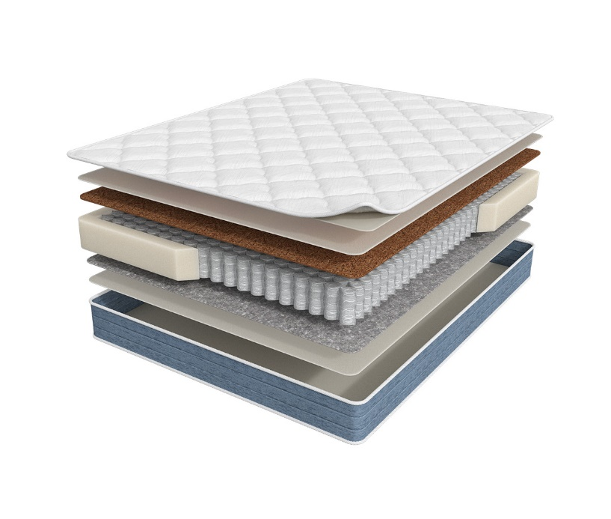
 |  | Матрас 200*080 Prime Mix |  | 80 | 17,140 | 16% | 14,329 | 8,578
 |  | Матрас 200*090 Prime Mix |  | 90 | 18,576 | 16% | 15,530 | 9,288
 |  | Матрас 200*120 Prime Mix |  | 120 | 24,227 | 16% | 20,254 | 12,124
 |  | Матрас 200*140 Prime Mix |  | 140 | 27,820 | 16% | 23,258 | 13,917
 |  | Матрас 200*160 Prime Mix |  | 160 | 31,281 | 16% | 26,151 | 15,639
 |  | Матрас 200*180 Prime Mix |  | 180 | 35,023 | 16% | 29,279 | 17,524
 |  | Матрас 200*200 Prime Mix |  | 200 | 39,030 | 16% | 32,629 | 19,528
ULTRA (Ультра) - выведен | Состав | Наименование МЦ | Размер |  | Розничная цена до скидки | Скидка розн. | Розничная цена | Оптовая цена
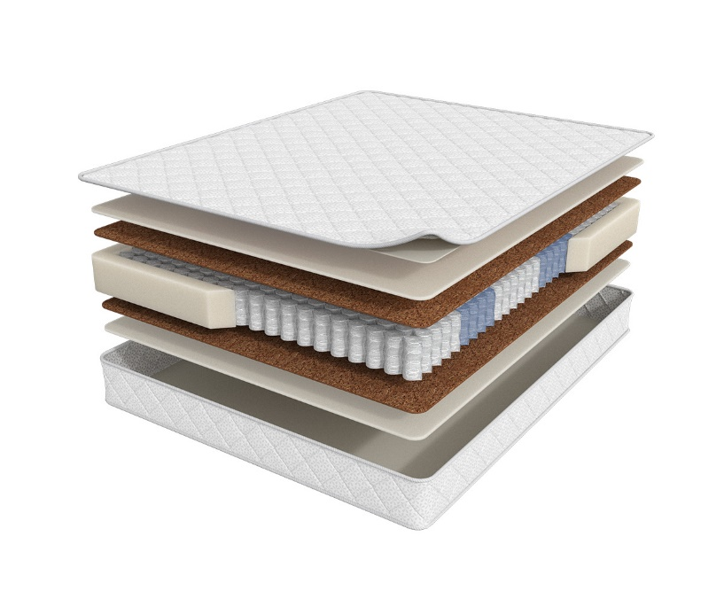
 | 1. Трикотаж, стеганный на синтепоне 2. Высокоэластичная пена Orto Foam 3. Инновационный материал Бикокос 4. 5-зональный блок независимых пружин 5. Усиление матраса по периметру h ≈ 21 см max нагрузка: 120 кг расширенная гарантия: 36 месяцев жесткость: выше средней тип матраса: двусторонний | Матрас 200*070 Prime Ultra | длина 186,190,195,200 | 70 | 19,125 | 8% | 17,595 | 10,205
 |  | Матрас 200*080 Prime Ultra |  | 80 | 19,125 | 8% | 17,595 | 10,205
 |  | Матрас 200*090 Prime Ultra |  | 90 | 20,721 | 8% | 19,063 | 11,051
 |  | Матрас 200*120 Prime Ultra |  | 120 | 27,032 | 8% | 24,869 | 14,419
 |  | Матрас 200*140 Prime Ultra |  | 140 | 30,608 | 8% | 28,159 | 16,326
 |  | Матрас 200*160 Prime Ultra |  | 160 | 34,325 | 8% | 31,579 | 18,312
 |  | Матрас 200*180 Prime Ultra |  | 180 | 38,779 | 8% | 35,677 | 20,680
 |  | Матрас 200*200 Prime Ultra |  | 200 | 43,249 | 8% | 39,789 | 23,060
ULTRA NEW (Ультра Нью) | Состав | Наименование МЦ | Размер |  | Розничная цена до скидки | Скидка розн. | Розничная цена | Оптовая цена
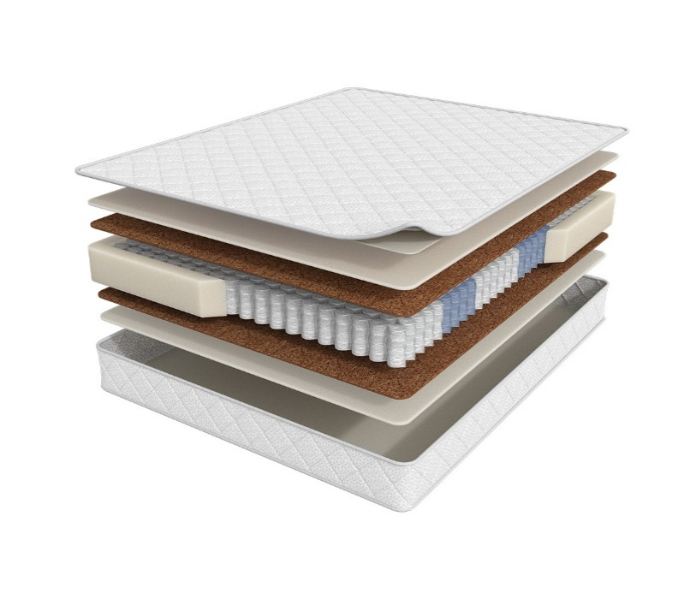
 | 1. Трикотаж, стеганный на синтепоне 2. Высокоэластичная пена Orto Foam 3. Инновационный материал Бикокос 4. 5-зональный блок независимых пружин 5. Усиление матраса по периметру h ≈ 23 см max нагрузка: 120 кг расширенная гарантия: 36 месяцев жесткость: средняя тип матраса: двусторонний | Матрас 200*070 Prime Ultra New | длина 186,190,195,200 | 70 | 19,125 | 8% | 17,595 | 10,205
 |  | Матрас 200*080 Prime Ultra New |  | 80 | 19,125 | 8% | 17,595 | 10,205
 |  | Матрас 200*090 Prime Ultra New |  | 90 | 20,721 | 8% | 19,063 | 11,051
 |  | Матрас 200*120 Prime Ultra New |  | 120 | 27,032 | 8% | 24,869 | 14,419
 |  | Матрас 200*140 Prime Ultra New |  | 140 | 30,608 | 8% | 28,159 | 16,326
 |  | Матрас 200*160 Prime Ultra New |  | 160 | 34,325 | 8% | 31,579 | 18,312
 |  | Матрас 200*180 Prime Ultra New |  | 180 | 38,779 | 8% | 35,677 | 20,680
 |  | Матрас 200*200 Prime Ultra New |  | 200 | 43,249 | 8% | 39,789 | 23,060
1. Допустимое отклонение в габаритах матраса (ШхГхВ) +/- 1,5 см
2. Гарантия по ТУ: 18 мес.
3. Декларация | https://disk.yandex.ru/d/-Mj2XLVSSKAg0Q
4. Расширенная гарантия действует при покупке с чехлом
5. Матрасы доступны в нестандартных размерах. Более подробную информацию смотреть в инструкции по нестандартам.

